상품제안서
incolor 문구세트 OPP6 (색연필 볼펜 지우개) | 상품코드: S03334

 |  |  |  |  |  |  | 02-713-8555 | www.synergygift.co.kr
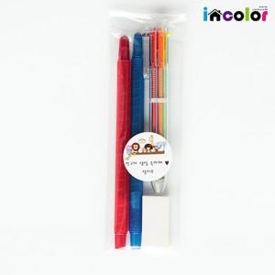

【상세/제작정보】

【인쇄/포장옵션】 | 풀칼라 / 스티커부착

【공급단가】 | 수량 | 300~ | 500~ | 1,000~ | 3,000~ | 5,000~
*VAT별도 | 단가 | 1,330원 | 1,300원 | 1,260원 | 1,200원 | 1,160원

【상품 URL】 | https://www.synergygift.co.kr:443/src/goods_detail.php?gdno=9790

